Додаток №1_Цінова
 |  |  |  |  |  |  | Додаток №1 до Запиту
 | Форма цінової пропозиції

(Назва Учасника), надає свою пропозицію щодо участі у закупівлі витратних матеріалів для підлогомийних машин та пилососів Kärcher.
Відомості про підприємство |  |  |  | Повне найменування учасника – суб’єкта господарювання
 |  |  |  | Ідентифікаційний код за ЄДРПОУ або реєстраційний номер облікової картки платника податків
 |  |  |  | Реквізити (адреса - юридична та фактична, телефон, факс, телефон для контактів, e-mail, розрахунковий рахунок)
Відомості про особу (осіб), які уповноважені представляти інтереси Учасника |  |  |  | (Прізвище, ім’я, по батькові, посада, контактний телефон).

№ п/п | Запит** |  | Пропозиція |  | ОВ | Кількість | Ціна, за одиницю, (з урахуванням всіх податків і зборів) * | Вартість, грн., (з урахуванням всіх податків і зборів) *
 | Найменування | Технічні характеристики та опис | Вказати модель (торгову марку) | Вказати виробника, параметри та характеристики продукції
1 | 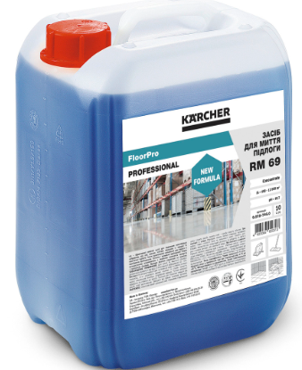 Засіб для чищення Kärcher FloorPro RM 69, 10л, 9.610-746.0 | Розмір упаковки (каністри): 10л pH: 10,7 Вага (кг): 10 Маса (з упаковкою) (кг): 10 Розміри (Д × Ш × В) (мм): 500 x 500 x 500 Особливості: - з низьким піноутворенням для прибирання підлог на промислових підприємствах. - Здатний видаляти найстійкіші жирові, масляні, сажові та мінеральні забруднення. - не містить у складі компонентів, що потребують спеціального маркування - підходить для очищення антистатичних підлог (ESD), наливних покриттів, цементних стяжок і поверхонь з епоксидним покриттям. - формула, що не містить силікону, є важливою перевагою для металообробних і лакофарбових підприємств. |  |  | шт | 16 |  | 0.00
2 | 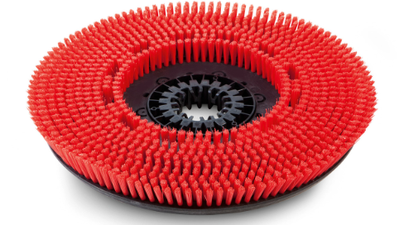 Щітка дискова Kärcher 510мм, 4.905-026.0 | Колір: червоний Ступінь жорсткості: середній Вага (кг): 2,75 Маса (з упаковкою) (кг): 4,47 Розміри (Д × Ш × В) (мм): 510 x 510 x 510 Сумісність з: Kärcher BD 50/70 R Classic Bp Pack 80Ah Li+FC |  |  | шт | 6 |  | 0.00
3 | Комплект ребристих ущільнюючих смуг Kärcher гумовий, 6.273-023.0 | Довжина (мм): 1010 Кількість на апарат: 1 Кількість елементів в комплекті: 2 Колір: прозорий Тип ущільнюючих смуг: ребристий, маслостійкий Маса (з упаковкою) (кг): 0,81 Розміри (Д × Ш × В) (мм): 1010 Сумісність з: Kärcher BD 50/70 R Classic Bp Pack 80Ah Li+FC |  |  | комп | 6 |  | 0.00
4 | Пінна насадка Karcher 1 л Profi 6.394-668.0 | Спосіб заміни насадок: швидкознімне з'єднання Об'єм: 1 л Країна-виробник: Італія Габарити пакування: 115x170x250 мм Вага упаковки №1: 715 г |  |  | шт | 3 |  | 0.00
5 | 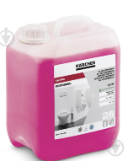 Засіб для чищення приміщень CA 10 C 5 л Karcher 6.295-678.0 | Склад: з ефектом Easy-to-clean, що полегшує подальше прибирання Тип засобу: професійний Країна-виробник: Німеччина Об'єм: 5 л Габарити пакування: 248x145x192 мм Вага : 5655 г Призначення та особливості: - для загального чищення санітарних приміщень - після промивання поверхні висихають без утворення розводів - видаляє вапняно-мильний наліт, сечовий камінь, жирові забруднення і сліди каблуків - гелевидна формула для хорошого утримання на вертикальних поверхнях - не пошкоджує оброблювані матеріали - надає приємний свіжий запах - відповідає європейським екологічним стандартам |  |  | шт | 2 |  | 0.00
6 | 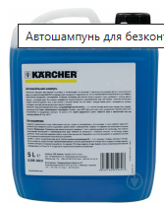 Автомобільний шампунь Karcher RM 619 6.295-356.0 5000 мл | Тип: автошампунь для безконтактного миття Особливості: Слаболужний піноутворюючий засіб для ретельного очищення автомобілів. Безпечний для навколишнього середовища, не пошкоджує лаковані і пластмасові поверхні. Країна-виробник: Німеччина Об'єм: 5000 мл Габарити пакування 240x190x140 мм Вага упаковки №1: 5000 г |  |  | шт | 5 |  | 0.00
Всього вартість пропозиції, грн* |  |  |  |  |  |  | 0.00
* Товариство Червоного Хреста України є громадською неприбутковою організацією і просить надати максимальні знижки на товар, вказаний у ціновій пропозиції.
** Закупівля відбувається одним лотом

Умови оплати: ____________ (прописати)
Термін поставки (з дати укладення договору): __________________ календарних днів (прописати)

Примітка: вартість одиниці продукції та загальну вартість пропозиції потрібно заповнювати у гривнях, зазначаючи цифрове значення, яке має не більше двох знаків після коми.
Ми погоджуємось, що всі витрати, пов’язані з доставкою товару, завантажувально-розвантажувальними роботами, здійснюються за рахунок Постачальника відповідно до розподілу, вказаного у Додатку №2.
Ми погоджуємося та ознайомлені з умовами типового Договору ТЧХУ (Додаток №3 до Запиту).
Ми погоджуємося з умовами, що Замовник має право розділити дану закупівлю між декількома постачальниками за умови наявності більш вигідних умов на різні позиції.
Ми погоджуємося з умовами, що Ви можете відхилити нашу чи всі надані пропозиції, та розуміємо, що Ви не обмежені у прийнятті будь-якої іншої пропозиції з більш вигідними для Вас умовами.
Ми погоджуємось зафіксувати цінову пропозицію протягом 90 календарних днів з моменту подачі
Подаючи свою пропозицію ми підтверджуємо повну комплектацію та відповідність умовам зазначеним в Запиті.
Учасники повинні надсилати цінові пропозиції з підписом і печаткою (за наявності)

 | Керівник організації/ФОП:____________________________ ( ____________________)
 | МП підпис ПІБ

